Doolhof
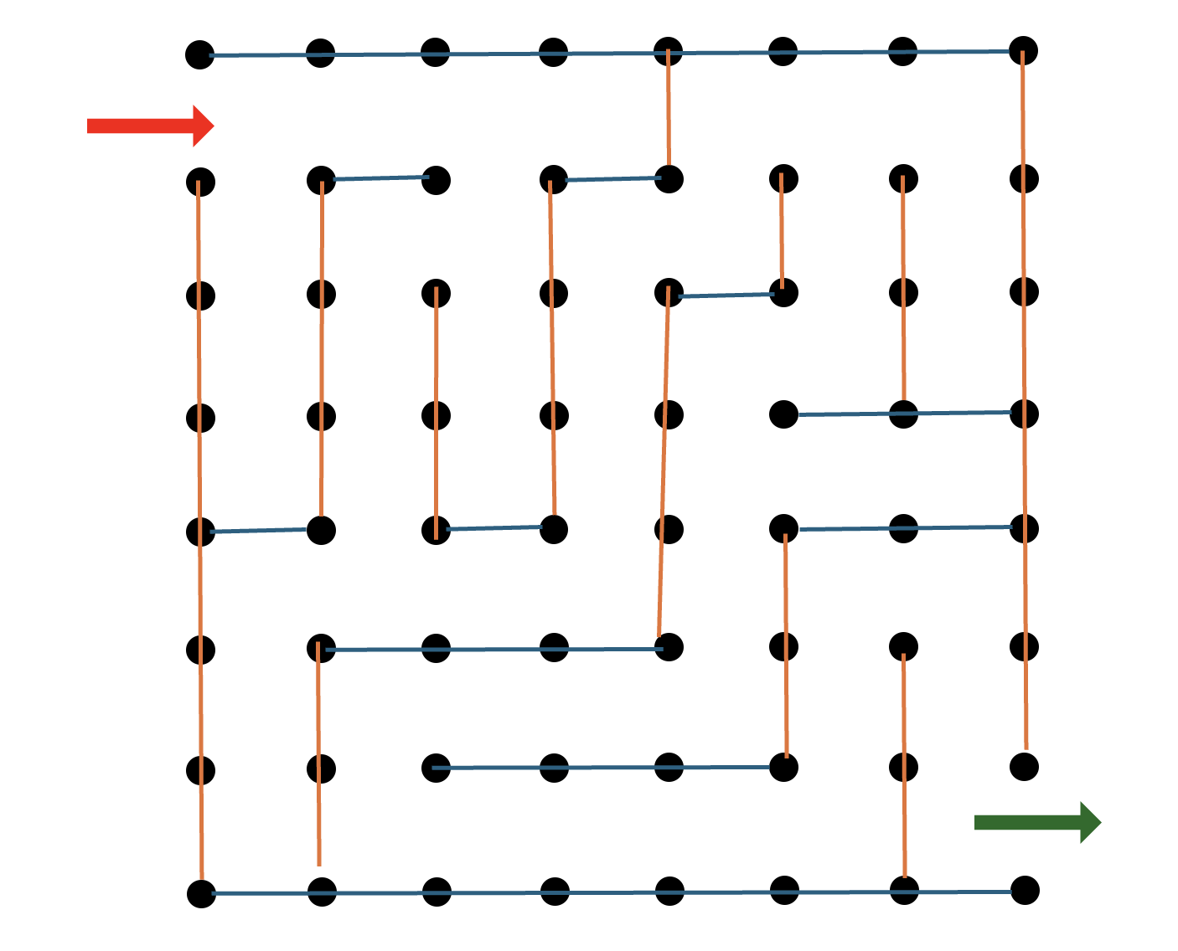
Bouwploeg | Huub Stegeman
Locatie | 15
Materiaal
 | Piketpaaljtes (oid) | 64
 | Afzetlint | 70m

